H2-Acciaio
Diffusione dell'idrogeno in una parete piana omogenea

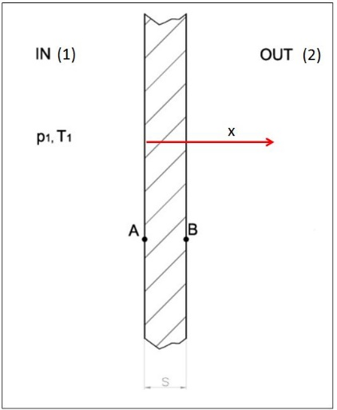

 |  |  |  | L = | 1 | m
 |  |  |  | V = | 1 | m3 | Sup = | 6 | m2
s = | 10 | mm | 0.01 | m
p1 = | 700 | bar | 70000000 | Pa
T1 = | 293 | K
Solubilità dell'idrogeno nell'acciaio S = |  |  |  | 9.01E-03 | kmol/m3bar
CA1 = p1*S = |  | 6.307 | kmol/m3
CA2 = |  | 0 | kmol/m3
Diffusività binaria idrogeno-acciaio Dab = |  |  |  | 2.60E-13 | m2/s
Legge di fick molare versione semplificata

Ja = -Dab*(CA1-CA2)/s = |  |  | 1.63982E-10 | kmol/(m2s)

Calcolo del tempo di dimezzamento
C_iniz = p1/(RoT) = |  | 28.735608591 | kmol/m3
C_fin = C_iniz/2 = |  | 14.367804296 | kmol/m3

Na = Ja*Sup = |  | 9.83892E-10 | kmol/s
Tau = DeltaC/Na = |  | 1.46E+10 | s
 |  | 169016.54978 | giorni
 |  | 463.05904051 | anni

H2-gomma
Diffusione dell'idrogeno nella gomma
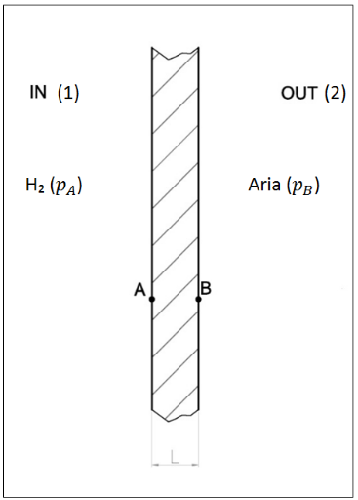

Dab = | 8.70E-08 | m2/s
S = | 1.50E-03 | kmol/m3bar
L = | 0.3 | mm | 0.0003 | m
pa = | 3 | Bar | 300000 | Pa
Ca = pa*S = |  | 0.0045 | kmol/m3
JH2 = -Dab*Ca/L = |  | 0.000001305 | kmol/m2s

Calcolo del tempo di dimezzamento
C_iniz = p1/(RoT) = |  | 0.12315260825 | kmol/m3
C_fin = C_iniz/2 = |  | 0.061576304125 | kmol/m3

Na = J_H2*Sup = |  | 0.00000783 | kmol/s
Tau = DeltaC/Na = |  | 7864.1512292 | s
 |  | 2.1844864526 | ore

Vapore-monostrato
Diffusione vapore in parete monostrato

Ti = | 20 | °C | Te = | 0 | °C
phi_i = | 0.4 |  | phi_e = | 1
L = | 0.2 | m | lambda = | 1 | W/mK
hi = | 8 | W/m2K | he = | 20 | W/mK

Soluzione problema termico
Rt,conv,i = 1/hi = |  | 0.125 | m2K/W
Rt,cond = L/Lambda |  | 0.2 | m2K/W
Rt,conv,e = 1/he = |  | 0.05 | m2K/W
 | Rt_tot = | 0.375 | m2K/W |  |  |  |  |  |  |  | Asse x
qpunto = (Ti-Te)/Rt_tot = |  |  | 53.333333333 | W/m2 | Psat = | 2338 | Pa | pvi=phi_i*Psat = | 935.2 | Pa | 0
Tpi = Ti - qpunto*Rt,conv,i = |  |  | 13.333333333 | °C | Psat = | 1523 | Pa |  | 935.2 |  | 0.2
Tpe = Tpi - qpunto*Rt,cond = |  |  | 2.6666666667 | °C | Psat = | 741 | Pa |  | 611 |  | 0.4
Te = Tpe- qpunto*Rt,conv,e = |  |  | 0 | °C | Psat = | 611 | Pa | pve=phi_e*Psat = | 611 | Pa | 0.6

Glaser
Soluzione del probema diffusivo
Dv = | 1.00E-08 | kg/(mhPa)
Rdiff = L/Dv = |  | 20000000 | m2hPa/kg

 |  | = | 0.00001621 | kg/hm2 | A che ci serve?

